コマンドイメージ
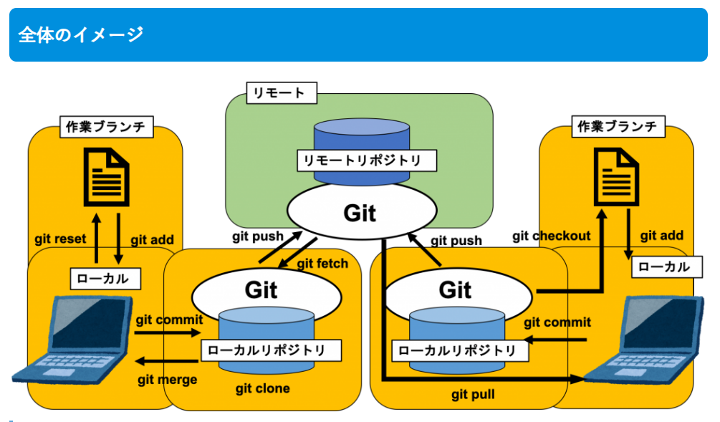

基本的な流れ(clone→push)
概要：リポジトリからファイルの取得、ブランチの作成、編集内容のコミットまでの一連の流れを記載
 |  |  | 以下に記載するコマンドは「gitコマンド.txt」に記載しています。

 | リポジトリは以下を利用して説明を記載する。重要なのは赤枠部分で、プロジェクトによって異なる。
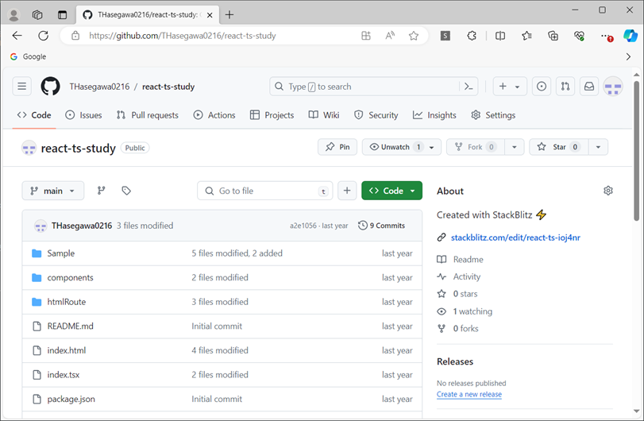

①事前準備（基本初回のみ）
 | 各自の作業環境に作業用フォルダを作成し、右クリック。
 | 【Git Bash Here】をクリック。
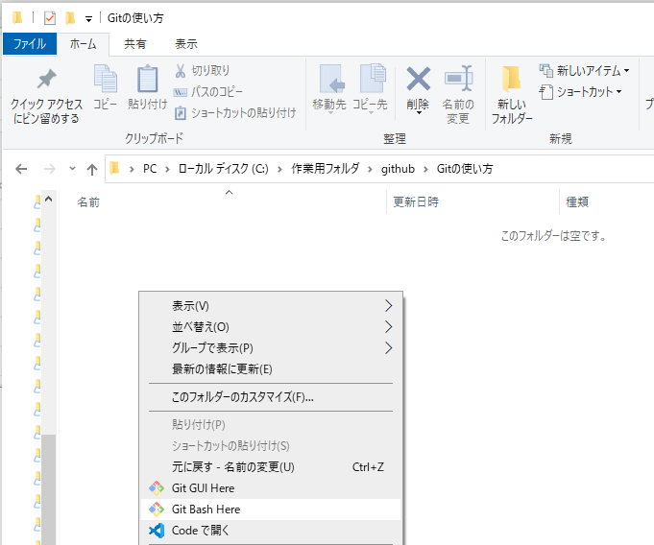

 | 以下のウィンドウが立ち上がるので、Gitのアカウント情報を設定する。
 | 設定した内容は「C:\Users\xxxxxxxx\.gitconfig」に保存される。 ※xxxxxは各自のユーザフォルダ名
 |  | コマンド例）赤字部分は変更して実行すること。以降も同様
 |  | git config --global user.name "ユーザ名"
 |  | git config --global user.email "メールアドレス"

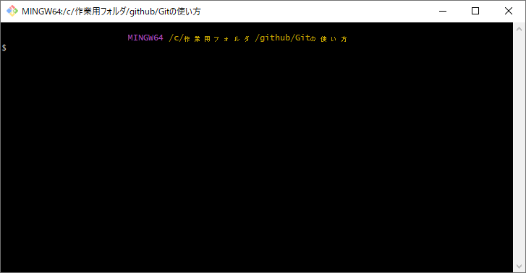

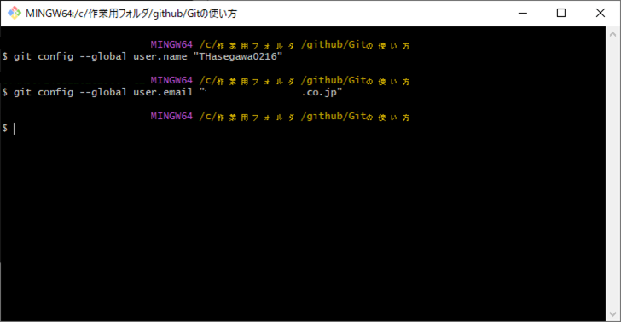

 | プロキシ環境で作業している場合、プロキシの設定も実施する。
 |  | コマンド例）
 |  | git config --global http.proxy http://xxxxxx.co.jp:ポート番号
 |  | git config --global https.proxy http://xxxxxx.co.jp:ポート番号

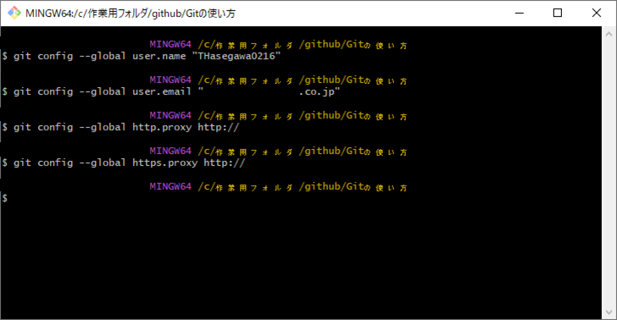

②ファイル一式の取得
 | 作業用フォルダに、ソース一式をダウンロードする。
 | cloneコマンドを使用し、【https://github.com/THasegawa0216/react-ts-study】から、【main】ブランチのファイル一式を取得する。
 | URLの最後に【.git】を付与する。また、【-b】オプションでブランチを指定できる。
 |  | コマンド例）
 |  | git clone -b main https://github.com/THasegawa0216/react-ts-study.git
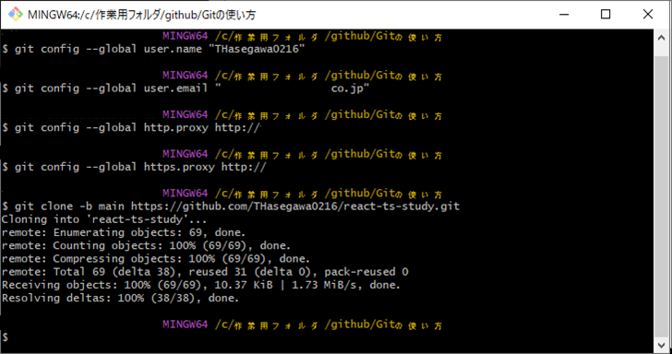

 | 作業用フォルダにフォルダが作成され、リポジトリに格納されているファイル一式が取得される。
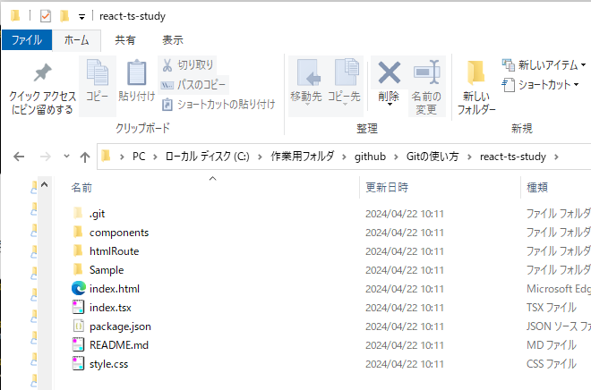

③ブランチの作成
 | 取得したフォルダで作業を行うため、作業パスの変更をコマンドで行う。
 | cdコマンドで対象のフォルダパスを指定する。
 |  | コマンド例）
 |  | cd react-ts-study

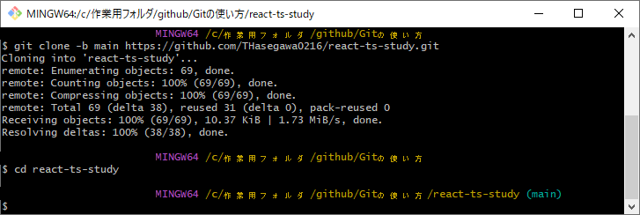

 | まず、ローカルリポジトリ（作業用PC）上にブランチを作成する。
 | 今回は【branch/sample】というブランチを作成しつつ、【-b】コマンドで作業用のローカルリポジトリを【main】から【branch/sample-001】に変更する。
 | ※上記画像で、cdコマンドで作業用パスを変更した際に青字で(main)と記載されている。作成したブランチで作業したいので、作成すると同時に変更を行う。
 |  | コマンド例）
 |  | git checkout -b branch/sample-001

 | ※この時点ではまだ、Github上のリポジトリには【branch/sample-001】ブランチは作成されていない。
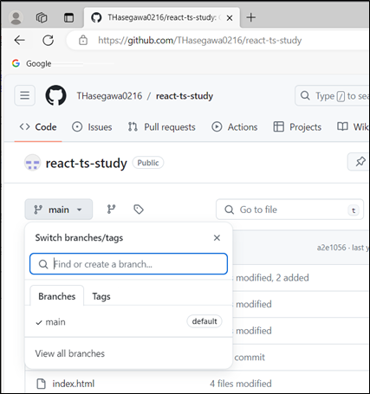

 | ローカルリポジトリに作成したブランチの情報を、リモートリポジトリ（Github）に反映する。
 | この時点ではcloneでファイル一式を取得しただけなので、mainブランチのファイル一式とは差分がない状態となる。
 | コマンド例）git push --set-upstream origin branch/sample-001
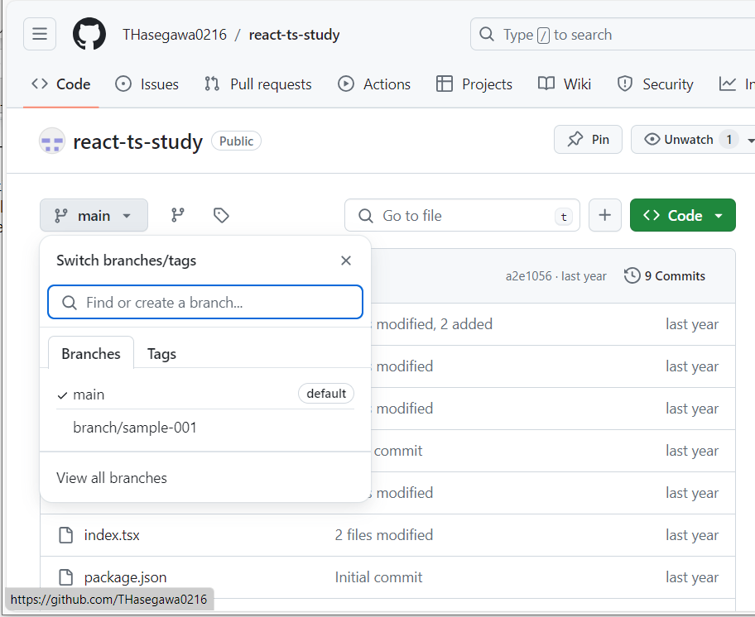

作成したブランチが、
GitHub(リモートリポジトリ)上に反映された

④更新したファイルをリモートリポジトリに反映
 | cloneして取得したフォルダ配下でファイルを編集する。

 | 「Git Bash Here」で再度コンソールを開く。必要に応じてcdコマンドで対象のフォルダパスを指定する。
 |  | コマンド例）
 |  | cd react-ts-study
 | ※上記の流れでコンソールを開いたままの場合、この手順は不要

 | 編集したファイル（差分のあるファイル）を【git status -s 】で確認する。赤い文字でMや??のついているものが編集したファイルを表している。

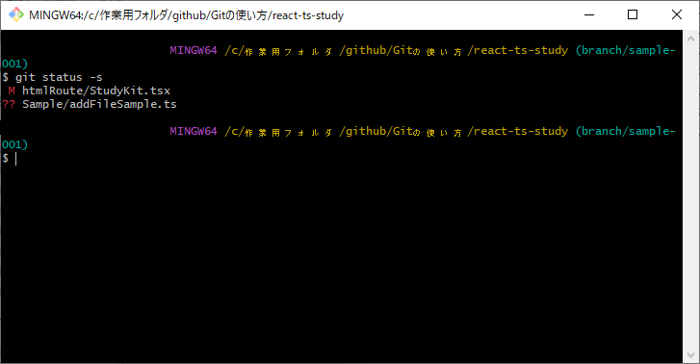

それぞれ以下を表している。
M：差分有り
??：新規ファイル

 | 編集したファイルのうち、リモートリポジトリにコミットしたいファイルを更新対象として設定する。
 | 1ファイルずつ設定する場合のコマンドは【git add [ソースファイルパス]】
 | 全ファイルまとめてaddしたい場合は【git add .】
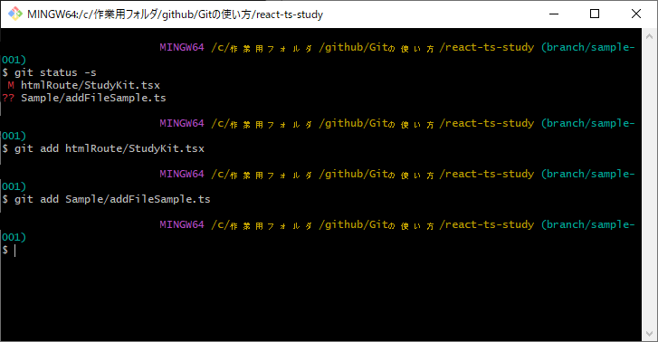

 | この状態で【git status -s 】を再度実施すると、以下の様に緑色の文字になる。
 | ※この時点ではまだコミットされていない。
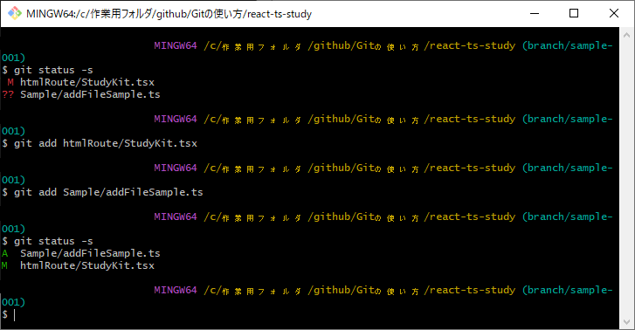

赤字で??だったファイルパスが緑でAになっている。これは追加ファイルとして認識されたことを表す。
Mはマージ（差分反映）対象のファイルを表す。

 | 更新対象として設定したファイルを、【git commit】コマンドでローカルリポジトリにコミットする。また、【-m】オプションで変更履歴に表示するコメントを設定する。
 |  | コマンド例）git commit -m "サンプルファイルの追加、及び編集"

 | ローカルリポジトリのコミット内容を、リモートリポジトリに反映する。
 |  | コマンド例）git push --force-with-lease

以上。上記の流れで、github上のソースコードを編集・更新することが出来る。

更新の取消し
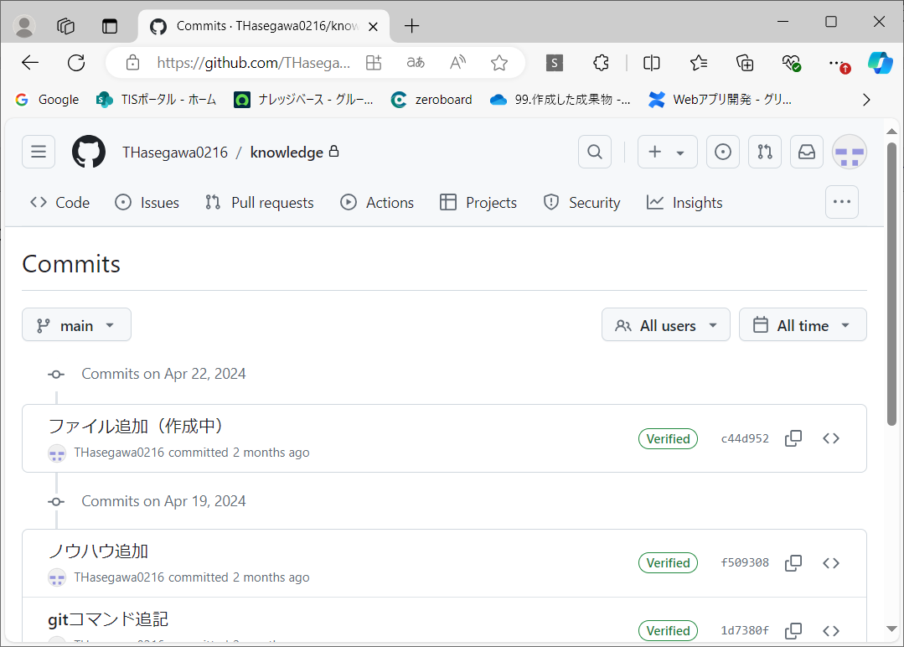
概要：コミットやpushの実施を取り消したい（なかったことにしたい）場合の流れ

例えば、以下の様な事例を対処する際の手順やコマンドの例です。
 | ①全てのファイルをaddしたけど不要なファイルがあったので除外したい
 | ②コミット後、リモートリポジトリにpushする前にコミットを取消して、再度ファイルの修正を行いたい
 | ③pushするブランチを間違えた。コミット履歴からなかったことにしたい
 | ④pushしたけど他の対応を先に反映したいので、取り消したい。pushした際の変更履歴は残したい。

①全てのファイルをaddしたけど不要なファイルがあったので除外したい
 | 右図赤枠部分を取り消す際の説明です。
 | ローカルリポジトリの状態に応じてコマンドが異なります。

 |  | A:新規ローカルリポジトリの場合
 |  | ステージングからコミット対象のファイルを除外するため、以下のコマンドを実行
 |  |  | git rm --cached ファイル名

 |  | B:上記以外（1回以上のコミットがある状態）の場合
 |  | 直前にコミットした際のファイルの状態に戻すため、以下のコマンドを実行
 |  | git resetのオプション指定がない場合、「--mixed」指定の挙動になります。
 |  |  | git reset HEAD ファイル名
 |  |  | git reset HEAD | ※全ファイルのaddを取り消したい場合はこちら

 |  | ※git resetの使い道は幅広く、リモートリポジトリの更新取消しも可能。後述参照。

②コミット後、リモートリポジトリにpushする前にコミットを取消して、再度ファイルの修正を行いたい
 | 右図赤枠部分を取り消す際の説明です。
 | リモートリポジトリにpushする前、という前提です。

 |  | git reset --soft HEAD~1 |  | ※最新のコミットを取り消す
 |  | git reset --soft HEAD~3 |  | ※直近３つのコミットを取り消す

 | ※git reset --softで取消したが、取り消す前に戻したい場合、
 |  | 操作ログから戻したいポイントのハッシュ値を探し、そこにリセットする

 |  | git reflog |  | ※操作ログを表示
 |  | git reset --soft ハッシュ値 |  | ※操作ログで見つけたハッシュ値の状態まで戻す

③pushするブランチを間違えた。コミット履歴からなかったことにしたい
 | 右図赤枠部分を取り消す際の説明です。
 | 間違えたので変更履歴すら残さず、なかったことにしたい場合です。

 | 対象のリモートリポジトリのソースをreset後、pushします。
 | 流れとしては以下のイメージですが、git pullからのresetでも可能です。

 | git clone -b 戻したいブランチ gitURL.git
 | cd 戻したいブランチフォルダ
 | git reset --hard HEAD^
 | git push -f origin 戻したいブランチ
 | ※-fを付けて強制的にpushします。-fがないとエラーになります。

④pushしたけど他の対応を先に反映したいので、取り消したい。pushした際の変更履歴は残したい。
 | ③同様、リモートリポジトリに対するpushの取消しです。ただし変更履歴を残したい場合のコマンドです。

 | git revert ハッシュ値

 | ※打ち消したいコミットのハッシュ値はGithubの画面、あるいは「git log」や「git reflog」で特定する
 |  | Githubであれば以下からコピー可能

